상품제안서
간지스 2025 하루를 엮어 일년 양장다이어리 25절 | 상품코드: F29414

 |  |  |  |  |  |  | 02-412-0044 | www.easy1.co.kr
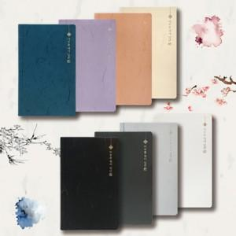

【상세/제작정보】 | 한지의 문양과 제본 모양을 그대로 가죽에 녹여낸 양장 다이어리 300부 미만 각인비용 별도 입니다. 기성 로고 없이 회사 로고로 변경 해드립니다. 인쇄및 포장 별도 문의.

【인쇄/포장옵션】 | / OPP(비닐)

【공급단가】 | 수량 | 50~ | 100~ | 500~ | 1,000~ | 2,000~
*VAT별도 | 단가 | 10,000원 | 9,840원 | 9,600원 | 9,360원 | 9,200원

【상품 URL】 | https://dev.easy1.co.kr:443/src/goods_detail.php?gdno=29414

